상품제안서
부직포 선물세트 세로형 | 상품코드: F31340

 |  |  |  |  |  |  | 02-412-0044 | www.easy1.co.kr
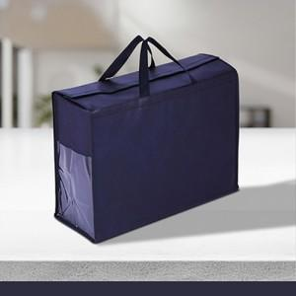

【상세/제작정보】 | <p>(vat별도)</p><p>기본수량 : 300개</p><p>1박스 : 100개</p><p>택배비 : 6000원 별도</p><p>&nbsp;</p><p>포장: opp 포함</p><p>발주 후 15~20일 소요</p><p>&nbsp;</p><p>***라벨 인쇄***</p><p>인쇄 포함</p><p>양면 시 개당 300원 추가</p><p>&nbsp;</p><p>인쇄 시안 내 빼다, 누끼가 있을 시 인쇄비가 추가 될 수 있습니다</p><p>제품의 색상, 인쇄 색상은 화면과 다소 차이가 있을 수 있습니다​&nbsp;</p>

【인쇄/포장옵션】 | 실크 / OPP(비닐)

【공급단가】 | 수량 | 300~ | 500~ | 1,000~ | 3,000~ | 5,000~
*VAT별도 | 소 : 375-285-140 | 1,870원 | 1,840원 | 1,800원 | 1,750원 | 1,720원
 | 중 : 420-295-150 | 2,000원 | 1,960원 | 1,920원 | 1,870원 | 1,840원
 | 대 : 465-345-150 | 2,250원 | 2,210원 | 2,160원 | 2,100원 | 2,070원

【상품 URL】 | https://dev.easy1.co.kr:443/src/goods_detail.php?gdno=31340

